受講要領
令和２年度建設業関連（建設業許可及び経営事項審査）研修実施要領

■目的
建設業許可及び経営事項審査の申請書類等を作成するための知識の習得を図る。

■受講予定者
建設業許可及び経営事項審査の申請書類等を実際に作成する実務担当者

■募集人員
会場 |  |  | 宮崎会場 |  |  |  | 延岡会場
経営事項審査について |  |  | １２５人 |  |  |  | ７５人
建設業許可について |  |  | １２５人 |  |  |  | ７５人
※定員を超える申込みがあった場合は締切前であっても募集を終了し、受講人数を制限いたします。
申込みされましても受講できない場合がございますので、ご了承ください。

■研修期間
会場 |  |  | 宮崎会場 |  |  |  | 延岡会場
 |  |  | 令和２年９月２日（水） |  |  |  | 令和２年９月１１日（金）
講義名 |  |  | 経営事項審査について |  | 建設業許可について |  | 経営事項審査について |  | 建設業許可について
パターン１ |  |  | １３時００分～ |  | １５時００分～ |  | １３時００分～ |  | １５時００分～
パターン２ |  |  | １５時００分～ |  | １３時００分～ |  | １５時００分～ |  | １３時００分～
※パターン１、パターン２いずれかの受講となります。パターンの振り分けについてはこちらにお任せください。

■場所
宮崎会場・・・宮崎県建設技術センター（宮崎市清武町今泉丙２５５９－１）
延岡会場・・・延岡市職業訓練支援センター（延岡市土々呂町４丁目４３９０番地１）

■講義内容
（別頁参照）

■申込方法
「研修受講申込書」に必要事項を記入の上、メールもしくは郵送、FAXで申込みください。
※詳細はホームページをご覧ください。

■申込締切
令和２年７月３１日（金）

■研修経費及び納入方法
（１）研修経費
一人当たり ２，０００円

（２）納入方法
納入先の口座番号及び納入期限を明記した研修受講票を、８月３日～８月５日の間にメールもしくは
FAXで送信しますので、研修受講票確認後期限内に納入ください。
※納入は、すべて銀行振込となります。当日現金での納入はできません。
研修受講票が８月５日までに届かない場合は必ずお問合せください。
研修受講票の発送状況は、推進機構のホームページでご確認ください。
業務の都合等で受講できない場合は、代わりの方が受講しても構いませんが事前にご連絡ください。

■取消し・返金について
①令和２年８月２４日（月）までの取消し |  |  |  | 受講料から振込手数料を除いた額を返金
②令和２年８月２５日（火）以降の取消し |  |  |  | 返金できません（ただし、テキストを郵送します）

■申込先及び問合せ先
（公財）宮崎県建設技術推進機構 土木課 企画研修システム担当
〒880-0803 宮崎市旭１丁目２番２号 企業局庁舎５階
TEL ０９８５－２０－１８３０ FAX ０９８５－２０－１８５０
メールアドレス info@mk-suishin.or.jp
ホームページ https://www.mk-suishin.or.jp
※宮崎県建設技術センター、延岡市職業訓練支援センターへのお問合せはご遠慮ください。

■持参品
筆記用具

■受付日時
会場 |  |  | 宮崎会場 |  |  |  | 延岡会場
 |  |  | 令和２年９月２日 |  |  |  | 令和２年９月１１日
講義名 |  |  | 経営事項審査について |  | 建設業許可について |  | 経営事項審査について |  | 建設業許可について
パターン１ |  |  | １２時３０分～１３時００分 |  | １４時５０分～１５時００分 |  | １２時３０分～１３時００分 |  | １４時５０分～１５時００分
パターン２ |  |  | １４時５０分～１５時００分 |  | １２時３０分～１３時００分 |  | １４時５０分～１５時００分 |  | １２時３０分～１３時００分
令和２年度建設業関連（建設業許可及び経営事項審査）研修概要

【概要】 | ※日時、予定人員、内容等は変更となる場合がございます。
期間 |  | 会場 | 宮崎会場 |  |  |  | 延岡会場
 |  |  | 令和２年９月２日（水） |  |  |  | 令和２年９月１１日（金）
 |  | 講義名 | 経営事項審査について |  | 建設業許可について |  | 経営事項審査について |  | 建設業許可について
 |  | パターン１ | １３時００分～ |  | １５時００分～ |  | １３時００分～ |  | １５時００分～
 |  | パターン２ | １５時００分～ |  | １３時００分～ |  | １５時００分～ |  | １３時００分～
場所 |  | 宮崎会場・・・宮崎県建設技術センター（宮崎市清武町今泉丙２５５９－１）
 |  | 延岡会場・・・延岡市職業訓練支援センター（延岡市土々呂町４丁目４３９０番地１）
目的 |  | 建設業許可及び経営事項審査の申請書類等を作成するための知識の習得を図る。
受講予定者 |  | 建設 | ○ | 法面 |  | ○ | 測量設計 | －
 |  | 地質 | － | 造園 |  | ○ | その他 | （ 建設業関連 ）
予定人員 |  | 講義名 |  |  |  | 宮崎会場 |  | 延岡会場
 |  | 経営事項審査について |  |  |  | １２５人 |  | ７５人
 |  | 建設業許可について |  |  |  | １２５人 |  | ７５人

【時間割】
月日 | 曜日 | 時間 | パターン１ |  |  | パターン２ |  | 講師
宮崎会場 |  | 12:30～13:00 | 受付 |  |  | 受付
2020-09-02 | 水 | 13:00～13:10 | 開講式・オリエンテーション |  |  | 開講式・オリエンテーション
 |  | 13:10～14:50 | 経営事項審査について |  |  | 建設業許可について |  | 宮崎会場
延岡会場 |  |  |  |  |  |  |  | 宮崎県行政書士会
2020-09-11 | 金 |  |  |  |  |  |  | 延岡会場
 |  |  |  |  |  |  |  | 宮崎県行政書士会
 |  | 14:50～15:00 | 受講証交付 |  |  | 受講証交付
宮崎会場 |  | 14:50～15:00 | 受付 |  |  | 受付
2020-09-02 | 水 | 15:00～15:10 | 開講式・オリエンテーション |  |  | 開講式・オリエンテーション
 |  | 15:10～16:50 | 建設業許可について |  |  | 経営事項審査について |  | 宮崎会場
延岡会場 |  |  |  |  |  |  |  | 宮崎県行政書士会
2020-09-11 | 金 |  |  |  |  |  |  | 延岡会場
 |  |  |  |  |  |  |  | 宮崎県行政書士会
 |  | 16:50～17:00 | 受講証交付 |  |  | 受講証交付

※「経営事項審査について」、「建設業許可について」両方の研修を受ける方は、最初の講義
の受付のみで構いません。

【内容】
講義名 |  |  |  | 内容
経営事項審査について |  |  |  | 経営事項審査申請書類の記載方法等
建設業許可について |  |  |  | 建設業許可及び各種変更届等に関する書類の記載方法等
■会場案内図

宮崎会場・・・宮崎県建設技術センター（宮崎市清武町今泉丙２５５９－１）
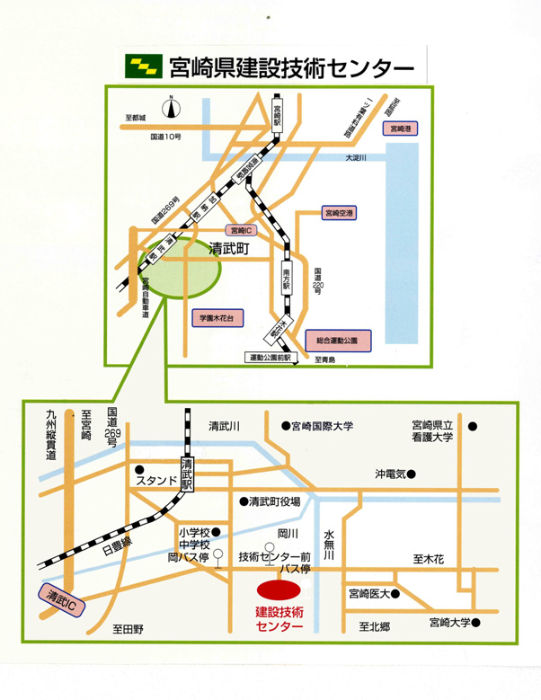

延岡会場・・・延岡市職業訓練支援センター（延岡市土々呂４丁目４３９０番地１）
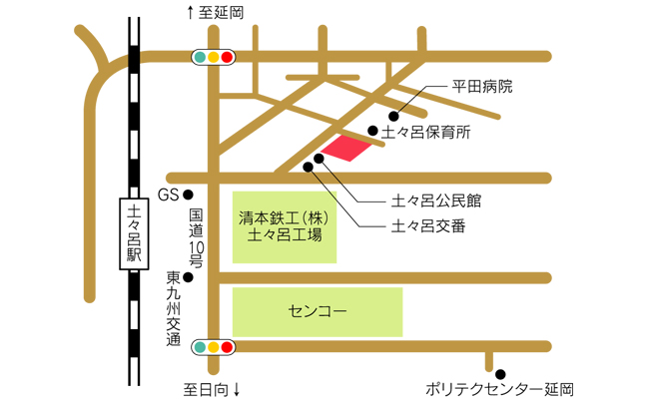

研修受講申込書
 |  |  |  |  |  |  |  | No.
令和２年度建設業関連（建設業許可及び経営事項審査）研修

※お一人様１枚ずつのご記入をお願いします。 |  |  |  |  |  |  |  | 令和2年9月1日 現在
会社名
フリガナ |  |  |  |  |  |  |  | 年齢
氏名 |  |  |  |  |  |  |  |  |  | 歳
会社住所 |  | 〒

建設業 許可番号
 |  | ※建設業の方のみ。建設業の方は必ず記入してください。
会社電話番号
会社FAX番号
代表E-mail アドレス
緊急連絡先 (携帯電話等)
受講する 研修 |  | ※受講を希望する研修全てに○をつけてください。
 |  | （申込みいただいた研修についてのみ受講証明書を発行いたします。）
 |  | 定員を超える申込みがあった場合は、受講人数を制限する場合がございます。
 |  | ※会場が密集状態となることを避けるため、２つの教室に分かれ、講義順番を入れ替えて
 |  | 実施します。パターンの振り分けについてはこちらにお任せください。
 |  | 宮崎会場

 |  | １．経営事項審査について |  |  |  |  | ２．建設業許可について

 |  | 延岡会場

 |  | ３．経営事項審査について |  |  |  |  | ４．建設業許可について

過去の 受講状況 |  | 該当するものに○をつけてください

 |  | 平成２９、３０、２０１９年度に実施した建設業関連研修を

 |  |  | 受講した |  |  |  | 受講していない

上記のとおり研修の受講を申し込みます。
 |  |  |  |  |  |  |  |  |  | （公財）宮崎県建設技術推進機構
 |  |  |  |  |  |  |  |  |  | 土木課 企画研修システム担当 行き
■申込み先及び問合せ先
（公財）宮崎県建設技術推進機構 土木課 企画研修システム担当
〒880-0803 宮崎市旭１丁目２番２号 企業局庁舎５階
TEL ０９８５－２０－１８３０ FAX ０９８５－２０－１８５０
メールアドレス info@mk-suishin.or.jp
ホームページ https://www.mk-suishin.or.jp
※宮崎県建設技術センター、延岡市職業訓練支援センターへのお問合せはご遠慮ください。

※研修受講申込書に記入された個人情報は、研修業務を円滑に実施するために利用するもので、それ以外の目的では
使用しません。

